Feuil1
 | MOBILIER OUTDOOR

 | 2021-09-17 14:18:55
 | ENTREPRISE
 | NOM | MAIL

PRODUIT |  |  |  |  | PRODUCT FEATURES
PHOTO | REFERENCE | DESCRIPTION | ASSORTIMENT | NB PCS / COLIS | EAN | MARQUE | GAMME | UNIVERS | FAMILLE | SOUS FAMILLE | LIEN PHOTO HD
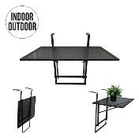 | HD6326 | TABLE DE BALCON PLIABLE NOIR 60.5X40.5X50CM M1 | 1 | 1 | 3664944097976 | HOME DECO FACTORY |  | MOBILIER | MOBILIER D'EXTERIEUR | TABLE D'EXTERIEUR | https://asset.product-live.com/6c476893765cd2bbd54663df435592bcd8fa2c5d.jpg
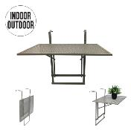 | HD6327 | TABLE DE BALCON PLIABLE TAUPE 60.5X40.5X50CM M1 | 1 | 1 | 3664944097983 | HOME DECO FACTORY |  | MOBILIER | MOBILIER D'EXTERIEUR | TABLE D'EXTERIEUR | https://asset.product-live.com/cc960c33008ec791272e52b6f189d6e6153e9474.jpg
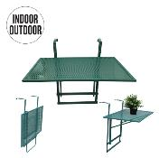 | HD6328 | TABLE DE BALCON PLIABLE VERT 60.5X40.5X50CM M1 | 1 | 1 | 3664944097990 | HOME DECO FACTORY |  | MOBILIER | MOBILIER D'EXTERIEUR | TABLE D'EXTERIEUR | https://asset.product-live.com/630f107f58abf7eb648114ac2dd2850ab835f857.jpg
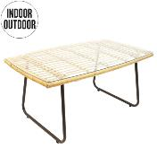 | HD6545 | TABLE BASSE SURABAYA M1 | 1 | 1 | 3664944178453 | HOME DECO FACTORY |  | MOBILIER | MOBILIER D'EXTERIEUR | TABLE D'EXTERIEUR | https://asset.product-live.com/3c4236ff8d02150c27ad14a31cd7ed92b810cf17.jpg
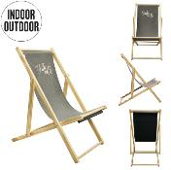 | HD6553 | CHILIENNE GRIS BELLA VITA M2 | 1 | 2 | 3664944178538 | HOME DECO FACTORY |  | MOBILIER | MOBILIER D'EXTERIEUR | ASSISE D'EXTERIEUR | https://asset.product-live.com/b64e67db64f0848a2d103cd760691700634f417c.jpg
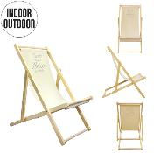 | HD6554 | CHILIENNE BEIGE LA VIE EST BELLE M2 | 1 | 2 | 3664944178545 | HOME DECO FACTORY |  | MOBILIER | MOBILIER D'EXTERIEUR | ASSISE D'EXTERIEUR | https://asset.product-live.com/c5949c3e4035199cc5da4e1486d7f54722ceda14.jpg
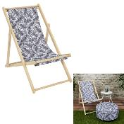 | HD7212 | CHILIENNE NATURAL WILD BLANC NOIR M2 | 1 | 2 | 3664944303510 | HOME DECO FACTORY |  | MOBILIER | MOBILIER D'EXTERIEUR | ASSISE D'EXTERIEUR | https://asset.product-live.com/5e158f0d4f6ec5e8e4d51c452853d638b953174f.jpg
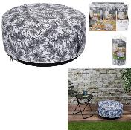 | HD7216 | POUF GONFLABLE NATURAL WILD BLANC NOIR M6 | 1 | 6 | 3664944303558 | HOME DECO FACTORY |  | MOBILIER | MOBILIER D'EXTERIEUR | ASSISE D'EXTERIEUR | https://asset.product-live.com/d2ad9c35e6fe45490a15475278f40685d60df136.jpg
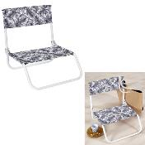 | HD7221 | CHAISE DE PLAGE PLIANTE NATURAL WILD BLANC NOIR M6 | 1 | 6 | 3664944303565 | HOME DECO FACTORY |  | MOBILIER | MOBILIER D'EXTERIEUR | ASSISE D'EXTERIEUR | https://asset.product-live.com/7322b1c9a7bce19647a5a6a24571c796c8500e55.jpg
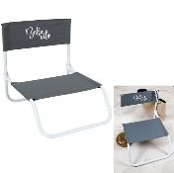 | HD7224 | CHAISE DE PLAGE PLIANTE BELLA VITA M6 | 1 | 6 | 3664944303596 | HOME DECO FACTORY |  | MOBILIER | MOBILIER D'EXTERIEUR | ASSISE D'EXTERIEUR | https://asset.product-live.com/d2717add28ce2f9059904ae8dcfacdf9380543cf.jpg
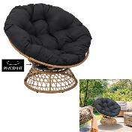 | HD7235 | FAUTEUIL CANCUN M1 | 1 | 1 | 3664944303701 | HOME DECO FACTORY |  | MOBILIER | MOBILIER D'EXTERIEUR | ASSISE D'EXTERIEUR | https://asset.product-live.com/f703a88d695a56b9b11c2165c869661ceda63886.jpg
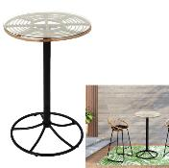 | HD7237 | TABLE MANGE DEBOUT SURABAYA M1 | 1 | 1 | 3664944303725 | HOME DECO FACTORY |  | MOBILIER | MOBILIER D'EXTERIEUR | TABLE D'EXTERIEUR | https://asset.product-live.com/1339391be334d17a523436f39655ac1a4912c418.jpg
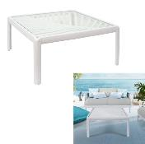 | HD7242 | TABLE BASSE OUTDOOR IBIZA BLANC M1 | 1 | 1 | 3664944303770 | HOME DECO FACTORY |  | MOBILIER | MOBILIER D'EXTERIEUR | TABLE D'EXTERIEUR | https://asset.product-live.com/14a8de9c56c14dd1649736a0454ae98eaaac8717.jpg
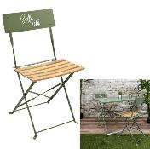 | HD7245 | CHAISE PLIANTE BELLA VITA VERT KAKI M2 | 1 | 2 | 3664944303800 | HOME DECO FACTORY |  | MOBILIER | MOBILIER D'EXTERIEUR | ASSISE D'EXTERIEUR | https://asset.product-live.com/38148bf5f5744b113e3c38d101906e39d0bc1f5e.jpg
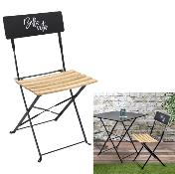 | HD7246 | CHAISE PLIANTE BELLA VITA NOIR M2 | 1 | 2 | 3664944303817 | HOME DECO FACTORY |  | MOBILIER | MOBILIER D'EXTERIEUR | ASSISE D'EXTERIEUR | https://asset.product-live.com/c0f7a06fa0f021b104190a1956cf899f0357cebc.jpg
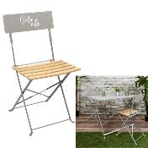 | HD7247 | CHAISE PLIANTE BELLA VITA TAUPE M2 | 1 | 2 | 3664944303824 | HOME DECO FACTORY |  | MOBILIER | MOBILIER D'EXTERIEUR | ASSISE D'EXTERIEUR | https://asset.product-live.com/36298141fdac311bb9b4c7cb930e909c8500d953.jpg
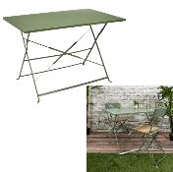 | HD7248 | TABLE REPAS PLIANTE PALERME KAKI 110X70X71CM M1 | 1 | 1 | 3664944303831 | HOME DECO FACTORY |  | MOBILIER | MOBILIER D'EXTERIEUR | TABLE D'EXTERIEUR | https://asset.product-live.com/6a8deb13378b3fdbf999b715844056005f0bee00.jpg
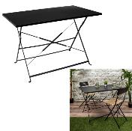 | HD7249 | TABLE DE REPAS PLIANTE PALERME NOIR 110X70X71CM M1 | 1 | 1 | 3664944303848 | HOME DECO FACTORY |  | MOBILIER | MOBILIER D'EXTERIEUR | TABLE D'EXTERIEUR | https://asset.product-live.com/b1d426295fe7e407890143f18883cf502b575594.jpg
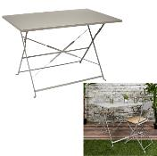 | HD7250 | TABLE REPAS PLIANTE PALERME TAUPE 110X70X71CM M1 | 1 | 1 | 3664944303855 | HOME DECO FACTORY |  | MOBILIER | MOBILIER D'EXTERIEUR | TABLE D'EXTERIEUR | https://asset.product-live.com/0e3e1fa4fea1e48d06bdce29ec48fd15d4d0c43a.jpg
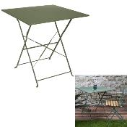 | HD7251 | TABLE REPAS PLIANTE PALERME KAKI 70X70X71CM M1 | 1 | 1 | 3664944303862 | HOME DECO FACTORY |  | MOBILIER | MOBILIER D'EXTERIEUR | TABLE D'EXTERIEUR | https://asset.product-live.com/aa8d91a93c7e88b4161982f333f6d68ecd5a17c3.jpg
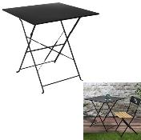 | HD7252 | TABLE DE REPAS PLIANTE PALERME NOIR 70X70X71CM M1 | 1 | 1 | 3664944303879 | HOME DECO FACTORY |  | MOBILIER | MOBILIER D'EXTERIEUR | TABLE D'EXTERIEUR | https://asset.product-live.com/0fbee950e83624d62552f8c23a09a2d6ff2ed0c9.jpg
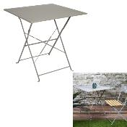 | HD7253 | TABLE DE REPAS PLIANTE PALERME TAUPE 70X70X71CM M1 | 1 | 1 | 3664944303886 | HOME DECO FACTORY |  | MOBILIER | MOBILIER D'EXTERIEUR | TABLE D'EXTERIEUR | https://asset.product-live.com/f060a6840f995cc4757c8ec3375eea626e11a390.jpg
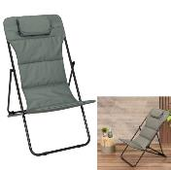 | HD7254 | TRANSAT PLIANT CORFOU VERT KAKI M1 | 1 | 1 | 3664944303893 | HOME DECO FACTORY |  | MOBILIER | MOBILIER D'EXTERIEUR | ASSISE D'EXTERIEUR | https://asset.product-live.com/a1f844e634b2e7fad19335c533ec08c0fdf317d0.jpg
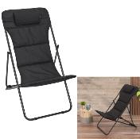 | HD7255 | TRANSAT PLIANT CORFOU NOIR M1 | 1 | 1 | 3664944303909 | HOME DECO FACTORY |  | MOBILIER | MOBILIER D'EXTERIEUR | ASSISE D'EXTERIEUR | https://asset.product-live.com/34fbca965a82b04f5de323fa8110df19a68a73df.jpg
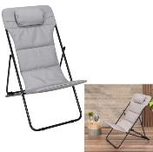 | HD7257 | TRANSAT PLIANT CORFOU GRIS M1 | 1 | 1 | 3664944303923 | HOME DECO FACTORY |  | MOBILIER | MOBILIER D'EXTERIEUR | ASSISE D'EXTERIEUR | https://asset.product-live.com/9bbb936d5c88fdbd223e4b71bc47ec8686df0fc0.jpg
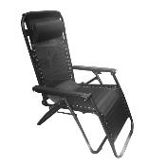 | HD7258 | FAUTEUIL RELAX OUTDOOR MARBELLA NOIR M1 | 1 | 1 | 3664944303930 | HOME DECO FACTORY |  | MOBILIER | MOBILIER D'EXTERIEUR | ASSISE D'EXTERIEUR | https://asset.product-live.com/36d77425931a14007a9750c40df5b2f8a3d7ae1a.jpg
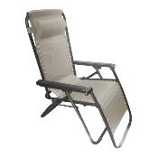 | HD7259 | FAUTEUIL RELAX OUTDOOR MARBELLA TAUPE M1 | 1 | 1 | 3664944303947 | HOME DECO FACTORY |  | MOBILIER | MOBILIER D'EXTERIEUR | ASSISE D'EXTERIEUR | https://asset.product-live.com/e83cf5dd5471e74a918801113c7b2d674f038ea0.jpg
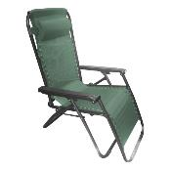 | HD7260 | FAUTEUIL RELAX OUTDOOR MARBELLA VERT KAKI M1 | 1 | 1 | 3664944303954 | HOME DECO FACTORY |  | MOBILIER | MOBILIER D'EXTERIEUR | ASSISE D'EXTERIEUR | https://asset.product-live.com/854c26a8031253fe5b22860d40ae0ef197c8ebd0.jpg
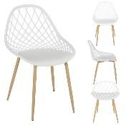 | HDO2022A | CHAISE EXTERIEUR PP MALAGA BLANC M4 | 1 | 4 | 3664944377429 | HOME DECO FACTORY |  | MOBILIER | MOBILIER D'EXTERIEUR | ASSISE D'EXTERIEUR | https://asset.product-live.com/f9e8216373db76ef29009c477ac993a931292aed.jpg
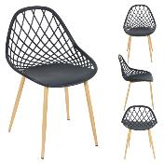 | HDO2022B | CHAISE EXTERIEUR PP MALAGA GRIS M4 | 1 | 4 | 3664944377436 | HOME DECO FACTORY |  | MOBILIER | MOBILIER D'EXTERIEUR | ASSISE D'EXTERIEUR | https://asset.product-live.com/64afaeb93d14a670497cbbc47c284f718b19d473.jpg
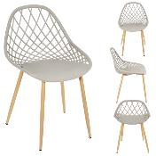 | HDO2022C | CHAISE EXTERIEUR PP MALAGA TAUPE M4 | 1 | 4 | 3664944377443 | HOME DECO FACTORY |  | MOBILIER | MOBILIER D'EXTERIEUR | ASSISE D'EXTERIEUR | https://asset.product-live.com/343a33b18223af47c4d62a2b6874c4046c032ee4.jpg
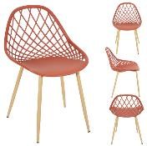 | HDO2022D | CHAISE EXTERIEUR PP MALAGA TERRACOTTA M4 | 1 | 4 | 3664944377450 | HOME DECO FACTORY |  | MOBILIER | MOBILIER D'EXTERIEUR | ASSISE D'EXTERIEUR | https://asset.product-live.com/692d67993c6352636b2d5e58e27a80416494354e.jpg
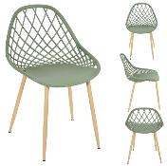 | HDO2022E | CHAISE EXTERIEUR PP MALAGA VERT M4 | 1 | 4 | 3664944377467 | HOME DECO FACTORY |  | MOBILIER | MOBILIER D'EXTERIEUR | ASSISE D'EXTERIEUR | https://asset.product-live.com/7b371f8ba3064077036596b9bcdb13fa3d9234b5.jpg
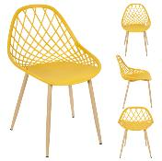 | HDO2022F | CHAISE EXTERIEUR PP MALAGA JAUNE M4 | 1 | 4 | 3664944391876 | HOME DECO FACTORY |  | MOBILIER | MOBILIER D'EXTERIEUR | ASSISE D'EXTERIEUR | https://asset.product-live.com/4280d2e959368a8d54344ec5a3bd649510186da9.jpg
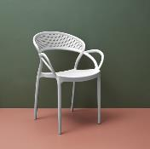 | HDO2024A | CHAISE EXTERIEUR PP SANTORIN BLANC M4 | 1 | 4 | 3664944377481 | HOME DECO FACTORY |  | MOBILIER | MOBILIER D'EXTERIEUR | ASSISE D'EXTERIEUR | https://asset.product-live.com/401ec2c6cf277ad66fa4e05a9e8a6accfb9a85d1.jpg
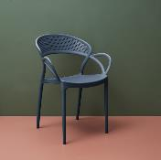 | HDO2024B | CHAISE EXTERIEUR PP SANTORIN GRIS M4 | 1 | 4 | 3664944377498 | HOME DECO FACTORY |  | MOBILIER | MOBILIER D'EXTERIEUR | ASSISE D'EXTERIEUR | https://asset.product-live.com/6f96991d8588d3cd5b252f560c419b196c072137.jpg
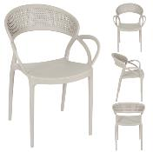 | HDO2024C | CHAISE EXTERIEUR PP SANTORIN TAUPE M4 | 1 | 4 | 3664944377504 | HOME DECO FACTORY |  | MOBILIER | MOBILIER D'EXTERIEUR | ASSISE D'EXTERIEUR | https://asset.product-live.com/dd353613b4465886753c384d8f34956193ac45fb.jpg
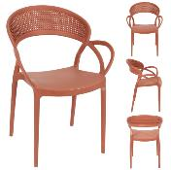 | HDO2024D | CHAISE EXTERIEUR PP SANTORIN TERRACOTTA M4 | 1 | 4 | 3664944386957 | HOME DECO FACTORY |  | MOBILIER | MOBILIER D'EXTERIEUR | ASSISE D'EXTERIEUR | https://asset.product-live.com/45699ac53d6b7208a8d5064678323aae41f2c631.jpg
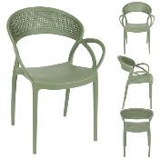 | HDO2024E | CHAISE EXTERIEUR PP SANTORIN VERT M4 | 1 | 4 | 3664944386964 | HOME DECO FACTORY |  | MOBILIER | MOBILIER D'EXTERIEUR | ASSISE D'EXTERIEUR | https://asset.product-live.com/16f3219bd28a0d65ccd1d1cb8f093830a567c964.jpg
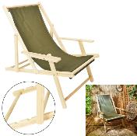 | HDO2045A | CHILIENNE AVEC ACCOUDOIRS VERT M2 | 1 | 2 | 3664944377788 | HOME DECO FACTORY |  | MOBILIER | MOBILIER D'EXTERIEUR | ASSISE D'EXTERIEUR | https://asset.product-live.com/9f99975845936f73331c912b2e1d6a7bcad46ac3.jpg
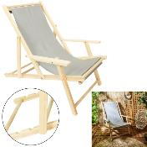 | HDO2045B | CHILIENNE AVEC ACCOUDOIRS TAUPE M2 | 1 | 2 | 3664944377795 | HOME DECO FACTORY |  | MOBILIER | MOBILIER D'EXTERIEUR | ASSISE D'EXTERIEUR | https://asset.product-live.com/45176affa1d69dfe722a8bfab830c7b0f42d022f.jpg
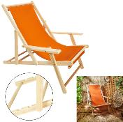 | HDO2045C | CHILIENNE AVEC ACCOUDOIRS TERRACOTTA M2 | 1 | 2 | 3664944393924 | HOME DECO FACTORY |  | MOBILIER | MOBILIER D'EXTERIEUR | ASSISE D'EXTERIEUR | https://asset.product-live.com/cddbf45b489ae1268a914fa6a965dd59bbf3eaf6.jpg
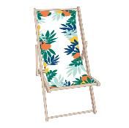 | HDO2048B | CHILIENNE RIO M2 | 1 | 2 | 3664944377849 | HOME DECO FACTORY |  | MOBILIER | MOBILIER D'EXTERIEUR | ASSISE D'EXTERIEUR | https://asset.product-live.com/f5f5636ccb9800eceb49711df5858200989b59d3.jpg
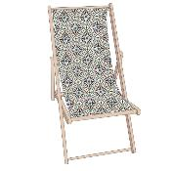 | HDO2048D | CHILIENNE PATIO VERT M2 | 1 | 2 | 3664944387046 | HOME DECO FACTORY |  | MOBILIER | MOBILIER D'EXTERIEUR | ASSISE D'EXTERIEUR | https://asset.product-live.com/191f7cc7f253f0e4c6312fa97f520212a47c8c60.jpg
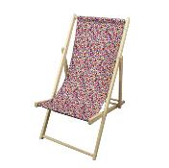 | HDO2048E | CHILIENNE LIBERTY M2 | 1 | 2 | 3664944387053 | HOME DECO FACTORY |  | MOBILIER | MOBILIER D'EXTERIEUR | ASSISE D'EXTERIEUR | https://asset.product-live.com/7c89f3d7420d582b07509e177451c766bb876c27.jpg
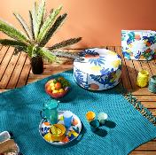 | HDO2049B | POUF GONFLABLE RIO M6 | 1 | 6 | 3664944377870 | HOME DECO FACTORY |  | MOBILIER | MOBILIER D'EXTERIEUR | ASSISE D'EXTERIEUR | https://asset.product-live.com/7f301fa48fa29d3555b6307e12fc12694254eb2a.jpg
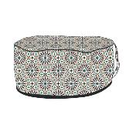 | HDO2049D | POUF GONFLABLE PATIO VERT M6 | 1 | 6 | 3664944387060 | HOME DECO FACTORY |  | MOBILIER | MOBILIER D'EXTERIEUR | ASSISE D'EXTERIEUR | https://asset.product-live.com/40addc4ffebbbc8747500c4e92e3a0e9e06ba5cb.jpg
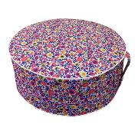 | HDO2049E | POUF GONFLABLE LIBERTY M6 | 1 | 6 | 3664944387077 | HOME DECO FACTORY |  | MOBILIER | MOBILIER D'EXTERIEUR | ASSISE D'EXTERIEUR | https://asset.product-live.com/2a078f10814ef789fe283f784ab7a09d1dd18d93.jpg
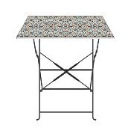 | HDO2050C | TABLE REPAS EXT PLIABLE PATIO VERT 70X70X71CM M1 | 1 | 1 | 3664944387084 | HOME DECO FACTORY |  | MOBILIER | MOBILIER D'EXTERIEUR | TABLE D'EXTERIEUR | https://asset.product-live.com/d90186b56983a6a058b80bfe13d5e62aa2507369.jpg
 | HDO2050D | TABLE DE REPAS EXTERIEUR PLIABLE RIO 70X70X71CM M1 | 1 | 1 | 3664944395041 | HOME DECO FACTORY |  | MOBILIER | MOBILIER D'EXTERIEUR | TABLE D'EXTERIEUR
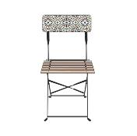 | HDO2051C | CHAISE EXTERIEUR PLIABLE PATIO VERT M2 | 1 | 2 | 3664944387091 | HOME DECO FACTORY |  | MOBILIER | MOBILIER D'EXTERIEUR | ASSISE D'EXTERIEUR | https://asset.product-live.com/0b033bdbcc9693a685635bf5ea70f006572f888e.jpg
 | HDO2051D | CHAISE EXTERIEUR PLIABLE RIO M2 | 1 | 2 | 3664944395058 | HOME DECO FACTORY |  | MOBILIER | MOBILIER D'EXTERIEUR | ASSISE D'EXTERIEUR
 | HDO2052 | TRANSAT PLIABLE CORFOU TERRACOTTA M1 | 1 | 1 | 3664944377931 | HOME DECO FACTORY |  | MOBILIER | MOBILIER D'EXTERIEUR | ASSISE D'EXTERIEUR | https://asset.product-live.com/b39c578f638523ae9296cfcc31f5b43beba3a797.jpg
 | HDO2055 | CHAISE DE PLAGE PLIANTE RIO M6 | 1 | 6 | 3664944377962 | HOME DECO FACTORY |  | MOBILIER | MOBILIER D'EXTERIEUR | ASSISE D'EXTERIEUR | https://asset.product-live.com/f9ef3df4e2e8de341f5963ea2fa7c4b940289c99.jpg
 | HDO2055A | CHAISE DE PLAGE PLIANT BOHEME M6 | 1 | 6 | 3664944387107 | HOME DECO FACTORY |  | MOBILIER | MOBILIER D'EXTERIEUR | ASSISE D'EXTERIEUR | https://asset.product-live.com/e26745eb490e8cad0ef9fa176eac42ccc7970083.jpg
 | HDO2057A | CHAISE PLIANTE RIO M4 | 1 | 4 | 3664944391883 | HOME DECO FACTORY |  | MOBILIER | MOBILIER D'EXTERIEUR | ASSISE D'EXTERIEUR | https://asset.product-live.com/f7027d40e5dc91d8ae9e0ac6faf0d1d2daffdf1e.jpg
 | HDO2057B | CHAISE PLIANTE PATIO M4 | 1 | 4 | 3664944397427 | HOME DECO FACTORY |  | MOBILIER | MOBILIER D'EXTERIEUR | ASSISE D'EXTERIEUR | https://asset.product-live.com/4e89ed977e913179456a65a20eb4b82fffb06639.jpg
 | HDO2062 | DUO TABLE 2 CHAISES M1 | 1 | 1 | 3664944378037 | HOME DECO FACTORY |  | MOBILIER | MOBILIER D'EXTERIEUR | ASSISE D'EXTERIEUR | https://asset.product-live.com/26200dda24faf4a8aaad06c8d9c1d90e952c28bc.jpg
 | HDO2066A | TABLE FILAIRE METAL BLANC DIAMETRE 50CM M4 | 1 | 4 | 3664944378082 | HOME DECO FACTORY |  | MOBILIER | MOBILIER D'EXTERIEUR | TABLE D'EXTERIEUR | https://asset.product-live.com/15fc4c899063d1141821ebf2c164e961c1a547ae.jpg
 | HDO2066B | TABLE FILAIRE METAL GRIS DIAMETRE 50CM M4 | 1 | 4 | 3664944378099 | HOME DECO FACTORY |  | MOBILIER | MOBILIER D'EXTERIEUR | TABLE D'EXTERIEUR | https://asset.product-live.com/7ab12f597c9b2c9969c77f75e8626056b9af7dfa.jpg
 | HDO2066C | TABLE FILAIRE METAL TAUPE DIAMETRE 50CM M4 | 1 | 4 | 3664944378105 | HOME DECO FACTORY |  | MOBILIER | MOBILIER D'EXTERIEUR | TABLE D'EXTERIEUR | https://asset.product-live.com/8037ea20a25e57b20ab384359b84c9a4764ba070.jpg
 | HDO2066D | TABLE FILAIRE METAL TERRACOTTA DIAMETRE 50CM M4 | 1 | 4 | 3664944391890 | HOME DECO FACTORY |  | MOBILIER | MOBILIER D'EXTERIEUR | TABLE D'EXTERIEUR | https://asset.product-live.com/baf3a76159cd2cf356c6d41f62b1c545fd0172bf.jpg
 | HDO2066E | TABLE FILAIRE METAL VERT DIAMETRE 50CM M4 | 1 | 4 | 3664944391906 | HOME DECO FACTORY |  | MOBILIER | MOBILIER D'EXTERIEUR | TABLE D'EXTERIEUR | https://asset.product-live.com/d3b0705ff2331e1f1ef2fabf4f5a8fd2b6276670.jpg
 | HDO2149 | SALON DE JARDIN SAN MARCO FAUTEUIL X2 ET TABLE M1 | 1 | 1 | 3664944379096 | HOME DECO FACTORY |  | MOBILIER | MOBILIER D'EXTERIEUR | ASSISE D'EXTERIEUR | https://asset.product-live.com/8770d98a732180e11c572ae9bfb0266315162a68.jpg
 | HDO2162 | SALON DE JARDIN PHUKET 5 PCS M1 | 1 | 1 | 3664944379225 | HOME DECO FACTORY |  | MOBILIER | MOBILIER D'EXTERIEUR | ASSISE D'EXTERIEUR | https://asset.product-live.com/2be87d54e6484bbf0d2508757fbeb50eeade2da0.jpg
 | HDO2166 | SALON DE JARDIN ALICANTE 4 PCS NATUREL M1 | 1 | 1 | 3664944379263 | HOME DECO FACTORY |  | MOBILIER | MOBILIER D'EXTERIEUR | ASSISE D'EXTERIEUR | https://asset.product-live.com/4ed44aebba50cfdafff164fd7ab85face77a88db.jpg
 | HDO2171 | SALON DE JARDIN AJACCIO 4 PCS AVEC COUSSINS M1 | 1 | 1 | 3664944379317 | HOME DECO FACTORY |  | MOBILIER | MOBILIER D'EXTERIEUR | ASSISE D'EXTERIEUR | https://asset.product-live.com/c5aa122f6cfcb682795188daf764d40f559479e1.jpg
 | HDO2171A | SALON DE JARDIN 4 PCS AVEC COUSSINS TAUPE M1 | 1 | 1 | 3664944391913 | HOME DECO FACTORY |  | MOBILIER | MOBILIER D'EXTERIEUR | ASSISE D'EXTERIEUR | https://asset.product-live.com/0e6e087079ac79e305cc1255e787ba82d025921b.jpg
 | HDO2172 | SALON DE JARDIN BONIFACIO 4 PCS TEXTILENE M1 | 1 | 1 | 3664944379324 | HOME DECO FACTORY |  | MOBILIER | MOBILIER D'EXTERIEUR | ASSISE D'EXTERIEUR | https://asset.product-live.com/c2a1be60769b7969e8f6afb552c5ee5501c4a583.jpg
 | HDO2174 | FAUTEUIL SURABAYA COUSSIN BLANC M2 | 1 | 2 | 3664944379348 | HOME DECO FACTORY |  | MOBILIER | MOBILIER D'EXTERIEUR | ASSISE D'EXTERIEUR | https://asset.product-live.com/1722cd26b309ba2480791c7b25ca62e957bee4e2.jpg
 | HDO2175 | CHAISE SURABAYA COUSSIN BLANC M2 | 1 | 2 | 3664944379355 | HOME DECO FACTORY |  | MOBILIER | MOBILIER D'EXTERIEUR | ASSISE D'EXTERIEUR | https://asset.product-live.com/9215ca973d78c995b43add9c47bb202efd4a03a5.jpg
 | HDO2176 | TABOURET DE BAR SURABAYA COUSSIN BLANC M2 | 1 | 2 | 3664944379362 | HOME DECO FACTORY |  | MOBILIER | MOBILIER D'EXTERIEUR | ASSISE D'EXTERIEUR | https://asset.product-live.com/ffeb2285d604697fb46db0bf29c9402e3c95dab0.jpg
 | HDO2177 | FAUTEUIL CANCUN COUSSIN BLANC M1 | 1 | 1 | 3664944379379 | HOME DECO FACTORY |  | MOBILIER | MOBILIER D'EXTERIEUR | ASSISE D'EXTERIEUR | https://asset.product-live.com/a3105fb5148f4fb778289cb5d7d78622eadad8ed.jpg
 | HDO2184A | CHAISE EXTERIEUR PLIABLE ELBA TEXTILENE NOIR M4 | 1 | 4 | 3664944379454 | HOME DECO FACTORY |  | MOBILIER | MOBILIER D'EXTERIEUR | ASSISE D'EXTERIEUR | https://asset.product-live.com/6e5b24cfad841adf6ecab5173906eef58a9dc23a.jpg
 | HDO2184B | CHAISE EXTERIEUR PLIABLE ELBA TEXTILENE TAUPE M4 | 1 | 4 | 3664944379461 | HOME DECO FACTORY |  | MOBILIER | MOBILIER D'EXTERIEUR | ASSISE D'EXTERIEUR | https://asset.product-live.com/1f8026bfa328c594b74b2d4b60175fe6236ec57a.jpg
 | HDO2184C | CHAISE EXT. PLIABLE ELBA TEXTILENE TERRACOTTA M4 | 1 | 4 | 3664944397403 | HOME DECO FACTORY |  | MOBILIER | MOBILIER D'EXTERIEUR | ASSISE D'EXTERIEUR | https://asset.product-live.com/814ab46f3673e738864d037d7b09e429ff4a3e44.jpg
 | HDO2184D | CHAISE EXTERIEUR PLIABLE ELBA TEXTILENE VERT M4 | 1 | 4 | 3664944397410 | HOME DECO FACTORY |  | MOBILIER | MOBILIER D'EXTERIEUR | ASSISE D'EXTERIEUR | https://asset.product-live.com/bfaf4a128c34bc211db7f8599168f9228169fa3a.jpg
 | HDO2191 | FAUTEUIL A BACSULE TULUM COUSSIN BEIGE M1 | 1 | 1 | 3664944379539 | HOME DECO FACTORY |  | MOBILIER | MOBILIER D'EXTERIEUR | ASSISE D'EXTERIEUR | https://asset.product-live.com/847bb298fd33d2f94b1f18197b09d9e37897fc18.jpg
 | HDO2191A | FAUTEUIL A BACSULE TULUM COUSSIN NOIR M1 | 1 | 1 | 3664944391920 | HOME DECO FACTORY |  | MOBILIER | MOBILIER D'EXTERIEUR | ASSISE D'EXTERIEUR | https://asset.product-live.com/1bbf4158da4ab53c4c2c901694054f24d341aa87.jpg
 | HDO2240A | FAUTEUIL EXTERIEUR MALAGA TAUPE M4 | 1 | 4 | 3664944397489 | HOME DECO FACTORY |  | MOBILIER | MOBILIER D'EXTERIEUR | ASSISE D'EXTERIEUR | https://asset.product-live.com/289b0832a2d2da979248c2fd649382c471b93cd0.jpg
 | HDO2240B | FAUTEUIL EXTERIEUR MALAGA JAUNE M4 | 1 | 4 | 3664944397496 | HOME DECO FACTORY |  | MOBILIER | MOBILIER D'EXTERIEUR | ASSISE D'EXTERIEUR | https://asset.product-live.com/2ec698cd00d5128dcec595379539b5a1acdffa70.jpg
 | HDO2240C | FAUTEUIL EXTERIEUR MALAGA TERRACOTTA M4 | 1 | 4 | 3664944397502 | HOME DECO FACTORY |  | MOBILIER | MOBILIER D'EXTERIEUR | ASSISE D'EXTERIEUR | https://asset.product-live.com/6f9f2fabef84c4741fa28f065146f7a378f08d7c.jpg
 | HDO2240D | FAUTEUIL EXTERIEUR MALAGA VERT M4 | 1 | 4 | 3664944397519 | HOME DECO FACTORY |  | MOBILIER | MOBILIER D'EXTERIEUR | ASSISE D'EXTERIEUR | https://asset.product-live.com/3eb1063fd640ed4b7729babea0171d5b1477d972.jpg
 | HDO2240E | FAUTEUIL EXTERIEUR MALAGA BLANC M4 | 1 | 4 | 3664944398516 | HOME DECO FACTORY |  | MOBILIER | MOBILIER D'EXTERIEUR | ASSISE D'EXTERIEUR | https://asset.product-live.com/8a920d6de5240906be8be65de54f211af1cb5324.jpg
 | HDO2240F | FAUTEUIL EXTERIEUR MALAGA GRIS M4 | 1 | 4 | 3664944398523 | HOME DECO FACTORY |  | MOBILIER | MOBILIER D'EXTERIEUR | ASSISE D'EXTERIEUR | https://asset.product-live.com/f7ce4e34e4bd9bf1961aecddcb708ff9c1bfd533.jpg

